Graphes
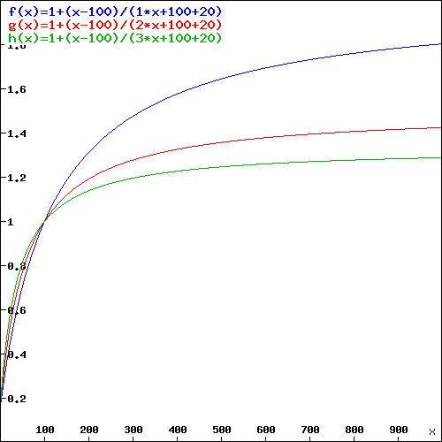
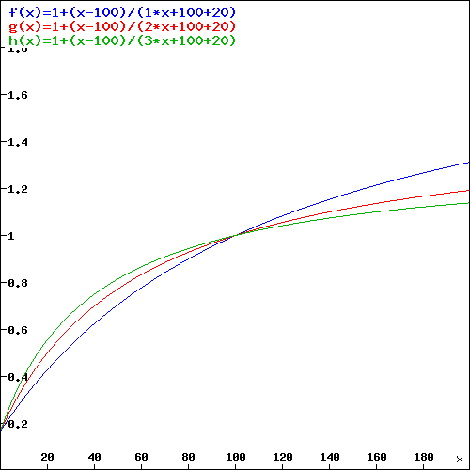
PROFIL SELON PENTE
Coefficient Pente K : K=1(bleu), K=2 (rouge), et K=3 (vert).
 | Vp = 100 | Vs = 20

Facture
MONTANT FACTURE SELON CONSOMATION

 | Projet | 44,00 48,90 53,80 58,70 63,60 68,50 73,40 78,30 83,20 88,10 93,00 97,90 102,80 107,70 112,60 117,50 122,40 127,30 132,20 137,10 142,00 149,50 157,00 164,50 172,00 179,50 187,00 194,50 202,00 209,50 217,00 224,50 232,00 239,50 247,00 254,50 262,00 269,50 2 | SIBA 2013 | SIBA 2012
0 | 24.00 | 1 | 44.00 | 35.00
10 | 26.32 |  | 48.90 | 41.80
20 | 30.50 |  | 53.80 | 48.60
30 | 35.92 |  | 58.70 | 55.40
40 | 42.20 |  | 63.60 | 62.20
50 | 49.11 |  | 68.50 | 69.00
60 | 56.50 |  | 73.40 | 75.80
70 | 64.25 |  | 78.30 | 82.60
80 | 72.29 |  | 83.20 | 89.40
90 | 80.55 |  | 88.10 | 96.20
100 | 89.00 |  | 93.00 | 103.00
110 | 97.60 |  | 97.90 | 109.80
120 | 106.33 |  | 102.80 | 116.60
130 | 115.17 |  | 107.70 | 123.40
140 | 124.10 |  | 112.60 | 130.20
150 | 133.11 |  | 117.50 | 137.00
160 | 142.18 |  | 122.40 | 143.80
170 | 151.32 |  | 127.30 | 150.60
180 | 160.50 |  | 132.20 | 157.40
190 | 169.73 |  | 137.10 | 164.20
200 | 179.00 |  | 142.00 | 171.00
210 | 188.31 |  | 149.50 | 179.80
220 | 197.64 |  | 157.00 | 188.60
230 | 207.01 |  | 164.50 | 197.40
240 | 216.40 |  | 172.00 | 206.20
250 | 225.81 |  | 179.50 | 215.00
260 | 235.25 |  | 187.00 | 223.80
270 | 244.70 |  | 194.50 | 232.60
280 | 254.18 |  | 202.00 | 241.40
290 | 263.66 |  | 209.50 | 250.20
300 | 273.17 |  | 217.00 | 259.00
310 | 282.68 |  | 224.50 | 267.80
320 | 292.21 |  | 232.00 | 276.60
330 | 301.75 |  | 239.50 | 285.40
340 | 311.30 |  | 247.00 | 294.20
350 | 320.86 |  | 254.50 | 303.00
360 | 330.43 |  | 262.00 | 311.80
370 | 340.01 |  | 269.50 | 320.60
380 | 349.59 |  | 277.00 | 329.40
390 | 359.18 |  | 284.50 | 338.20
400 | 368.78 |  | 292.00 | 347.00
410 | 378.39 |  | 299.50 | 355.80
420 | 388.00 |  | 307.00 | 364.60
430 | 397.62 |  | 314.50 | 373.40
440 | 407.24 |  | 322.00 | 382.20
450 | 416.87 |  | 329.50 | 391.00
460 | 426.50 |  | 337.00 | 399.80
470 | 436.14 |  | 344.50 | 408.60
480 | 445.78 |  | 352.00 | 417.40
490 | 455.42 |  | 359.50 | 426.20
...

 | Tarif A | Tarif B | Simulation

 | Simulation | SIBA 2013 | SIBA 2012 | 44,00 48,90 53,80 58,70 63,60 68,50 73,40 78,30 83,20 88,10 93,00 97,90 102,80 107,70 112,60 117,50 122,40 127,30 132,20 137,10 142,00 149,50 157,00 164,50 172,00 179,50 187,00 194,50 202,00 209,50 217,00 224,50 232,00 239,50 247,00 254,50 262,00 269,50 2
0 | 24.00 | 44.00 | 35.00 | 1
10 | 26.32 | 48.90 | 41.80
20 | 30.50 | 53.80 | 48.60
30 | 35.92 | 58.70 | 55.40
40 | 42.20 | 63.60 | 62.20
50 | 49.11 | 68.50 | 69.00
60 | 56.50 | 73.40 | 75.80
70 | 64.25 | 78.30 | 82.60
80 | 72.29 | 83.20 | 89.40
90 | 80.55 | 88.10 | 96.20
100 | 89.00 | 93.00 | 103.00
110 | 97.60 | 97.90 | 109.80
120 | 106.33 | 102.80 | 116.60
130 | 115.17 | 107.70 | 123.40
140 | 124.10 | 112.60 | 130.20
150 | 133.11 | 117.50 | 137.00
160 | 142.18 | 122.40 | 143.80
170 | 151.32 | 127.30 | 150.60
180 | 160.50 | 132.20 | 157.40
190 | 169.73 | 137.10 | 164.20
200 | 179.00 | 142.00 | 171.00
210 | 188.31 | 149.50 | 179.80
220 | 197.64 | 157.00 | 188.60
230 | 207.01 | 164.50 | 197.40
240 | 216.40 | 172.00 | 206.20
250 | 225.81 | 179.50 | 215.00

 | Tarif A | Tarif B | Simulation

